concatener secu
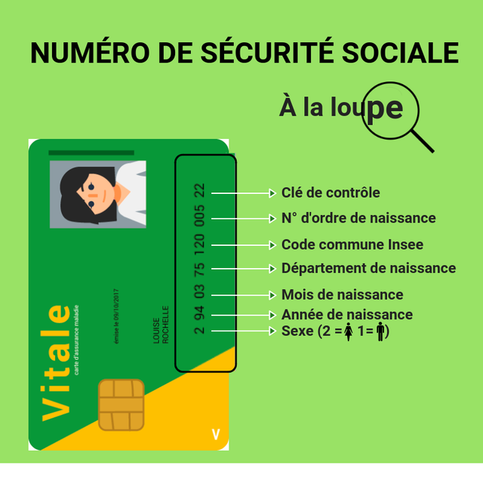
sexe | année de naissance | mois de naissance | département de naissance | code commune insee | n° ordre de naissance | clé de contrôle | N° de Sécu
2 | 61 | 04 | 03 | 053 | 007 | 97 | 261040305300797

